美术需求
 | 以下皆为参考图，设计需跟进之前界面进行统一化设计
一、 | 系统入口

按钮：普通态和点击态，风格以及大小与代理提现相同，按钮内文字为美术字

按钮：普通态和点击态，可点开帮助界面，按钮内文字为美术字
按钮：普通态和点击态，可点开存取明细界面，按钮内文字为美术字
关闭按钮：普通态和点击态
二、 | 余额宝主界面
 | PS：需要做全屏适配，下图是1334*750的示意图
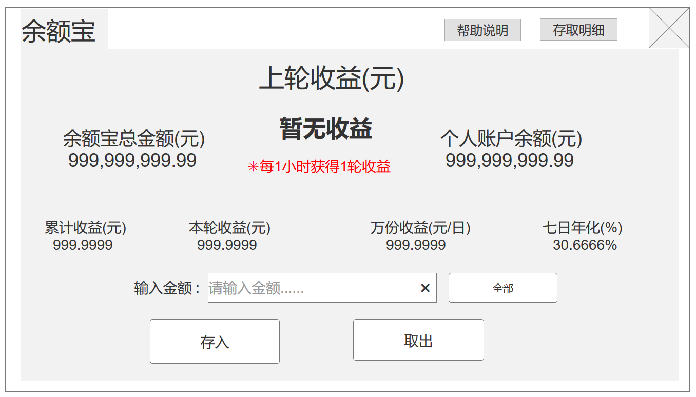
美术字标题

美术字

程序字，显示“暂无收益”或者最多16个字符的数字

美术字
美术字

程序字，最多14个字符，小数点后保留2位
程序字，最多14个字符，小数点后保留2位

美术字
美术字
美术字
美术字
美术字

程序字，最多9个字符，小数点后保留4位

程序字，最多16个字符，小数点后保留4位
程序字，最多16个字符，小数点后保留4位

程序字，最多16个字符，小数点后保留4位

全部按钮，普通和按下态，点击可在输入框内添加个人账户所有金额，按钮内文字为美术字
美术字
输入框，最多容纳14个字符

清空按钮，普通和按下态，点击可清除左侧输入框内容

存入按钮，普通和按下态，点击可存入相应金额或者弹出提示框，按钮内文字为美术字
取出按钮，普通和按下态，点击可取出相应金额或者弹出其他界面，按钮内文字为美术字

美术字标题
关闭按钮：普通态和点击态
三、 | 帮助界面
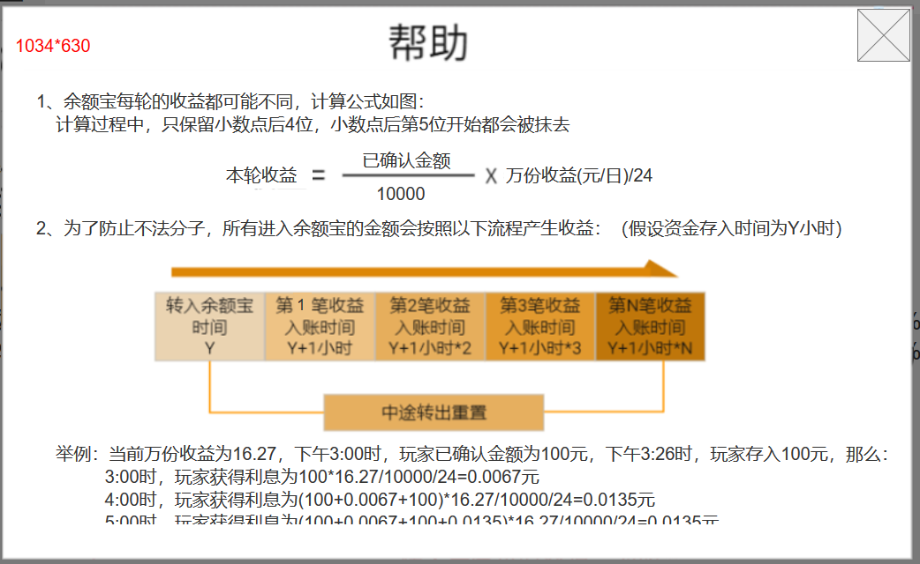

这是一个可滚动的框体，内容做成图即可
内容都是美术字

滚动框其余内容

 | 以下为文本内容：
 | 1、余额宝每轮的收益都可能不同，计算公式如图：
 | 计算过程中，只保留小数点后4位，小数点后第5位开始都会被抹去

 | 2、为了防止不法分子，所有进入余额宝的金额会按照以下流程产生收益：（假设资金存入时间为Y小时）
 |  | 转入余额宝时间Y | 第1笔收益入账时间Y+1小时 |  | 第2笔收益入账时间Y+1小时*2 | 第3笔收益入账时间Y+1小时*3 | 第N笔收益入账时间Y+1小时*N
 |  |  |  | 中途转出重置
 | 举例：当前万份收益为16.27，下午3:00时，玩家已确认金额为100元，下午3:26时，玩家存入100元，那么：
 | 3:00时，玩家获得利息为100*16.27/10000/24=0.0067元
 | 4:00时，玩家获得利息为(100+0.0067+100)*16.27/10000/24=0.0135元
 | 5:00时，玩家获得利息为(100+0.0067+100+0.0135)*16.27/10000/24=0.0135元
 | 3、余额宝为利滚利，所产生的利益将在收益产生时算做当时买入，进入正常计入余额宝流程进行计算
 | 4、每日余额宝利息将分在每天24个小时，每小时结算一次
 | 5、累计收益（元）=您累计所产生的收益总和
 | 6、本轮收益（元）=这一轮内将获得的利息
 | 7、万份收益（元/日）=当轮以10000元为标准的利率
美术字标题
关闭按钮：普通态和点击态
 | 8、七日年化（%）=过去七天的年化利率
四、 | 存取明细界面
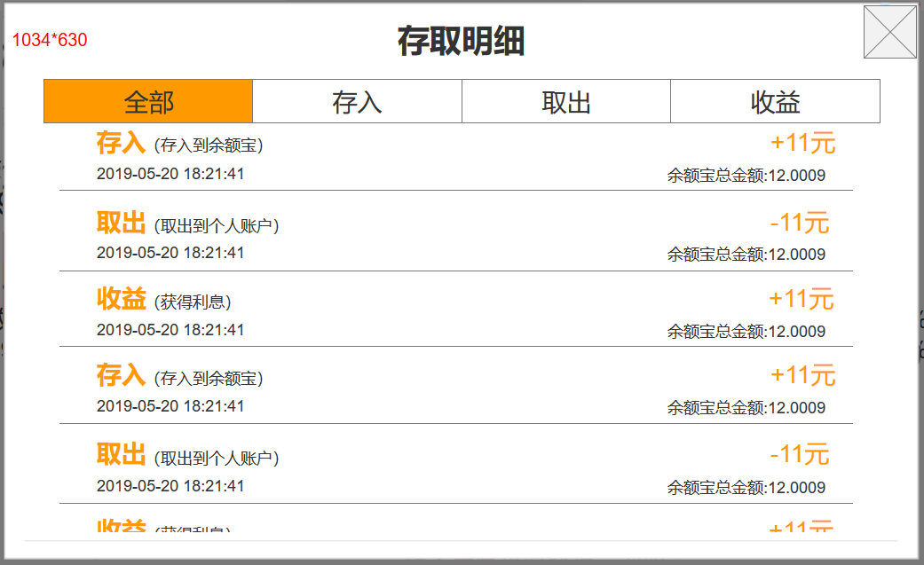
切页按钮：普通态和选中态组成，按钮文字为美术字

这是一个可滚动的框体，内容由一条条存取明细构成

存取明细只有这三种，内容都是程序字，颜色和大小需要如图做出区分

关于金额显示，金额都是靠右对齐，所以一定能显示下

美术字标题
关闭按钮：普通态和点击态
美术字标题
关闭按钮：普通态和点击态
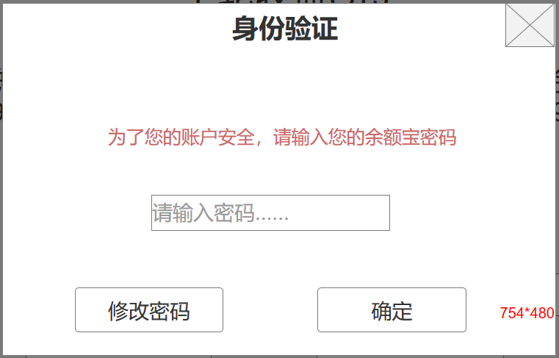
五、 | 提示界面
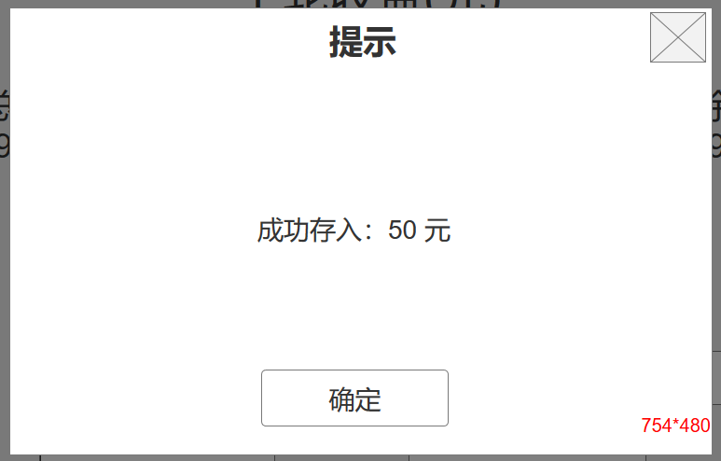

程序字，字样如参考图，但颜色和大小需要设计给出，需要比较醒目的颜色

输入框，最多6位数字

确定按钮，普通和按下态，按钮内文字为美术字

修改密码按钮，普通和按下态，按钮内文字为美术字，点击弹出修改密码界面
确定按钮，普通和按下态，按钮内文字为美术字

美术字标题
关闭按钮：普通态和点击态
六、 | 密码设置界面
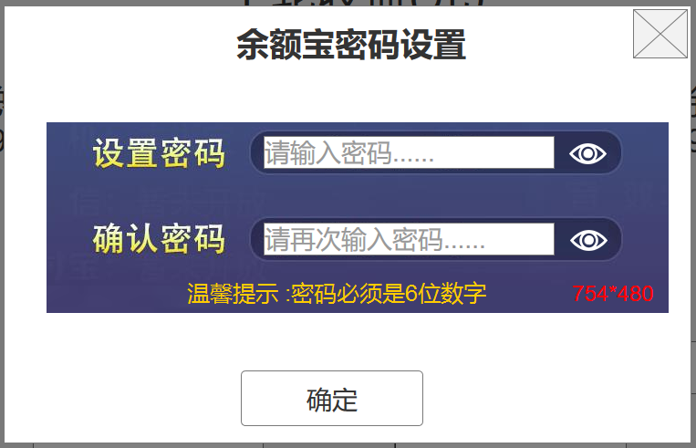

隐藏密码，有睁眼状态和闭眼状态
美术字

输入框，最多6位数字

确定按钮，普通和按下态，按钮内文字为美术字

关闭按钮：普通态和点击态
美术字标题
选择框，有普通和按下两态
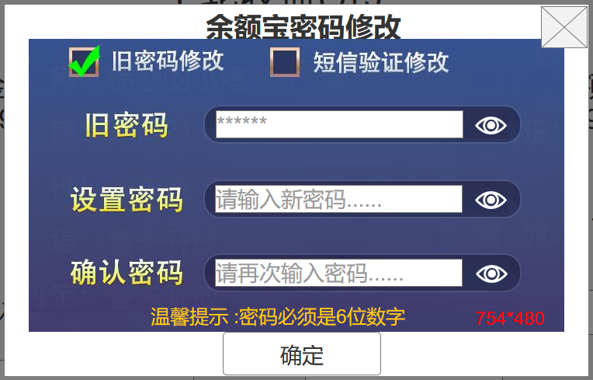
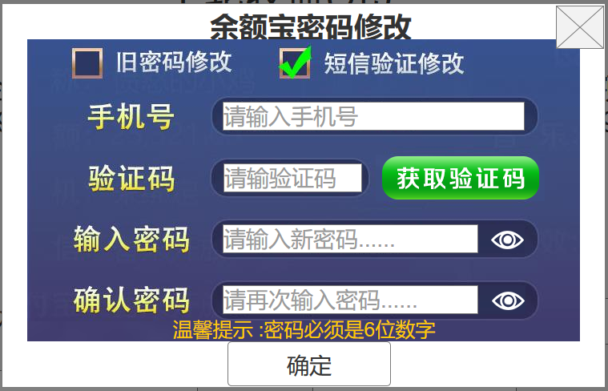

输入框，最多11位数字

s后再次获取是美术字，数字为程序字，最多3个字符

输入框，最多6个字符

美术字
获取验证码按钮的两种状态
按钮内文字为美术字

确定按钮，普通和按下态，按钮内文字为美术字

